Лист1
Savol matni | To'g'ri javob | Javob2 | Javob3 | Javob4
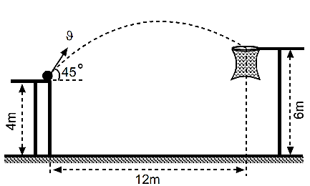 Basketboll to`pini savatga tushirish uchun uni qanday tezlik bilan otish kerak (m/s)? Havoning qarshilik kuchini hisobga olmang. | 12 | 6 | 8 | 15
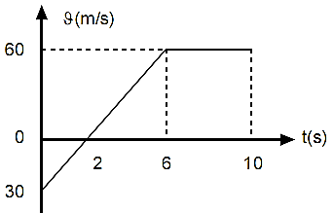 Rasmda tasvirlangan tezlik grafigidan foydalanib jismning ko`chishdagi o`rtacha tezligini aniqlang (m/s)? | 33 | 36 | 30 | 23
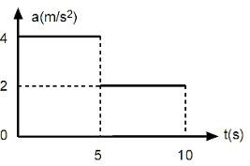 Rasmda tasvirlangan tezlanish grafigidan foydalanib jismning 10 s dagi bosib o`tgan yo`lini aniqlang (m)? | 175 | 125 | 150 | 75
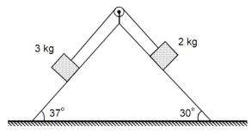 Rasmda tasvirlangan jismlar sistemasini tezlanishini aniqlang (m/s2)? Ishqalanish kuchlarini hisobga olmang. | 1.6 | 2 | 3.2 | 4
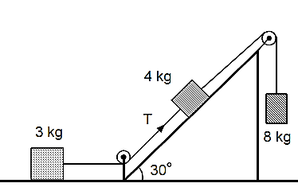 Rasmda tasvirlangan jismlar harakatga kelgan vaqtda ipning taranglik kuchini aniqlang (N)? Ishqalanish kuchlarini hisobga olmang. | 12 | 24 | 15 | 30
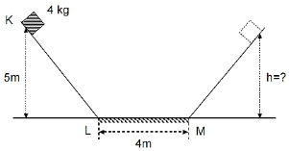 Jism bir qiya tekislikdan ikkinchisiga sirpanib o`tmoqda. Bunda jismga LM qismdan o`tayotganda 10 N o`zgarmas ishqalanish kuchi ta`sir etsa, u ikkinchi qiya tekislikda qanday balandlikgacha ko`tarila oladi (m)? Qiya tekisliklarda ishqalanish yo`q deb hisoblang. | 4 | 3 | 2 | 1
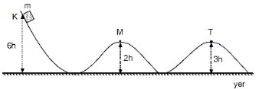 Jims K nuqtada ushlab turilibti. U qo`yib yuborilsa ishqalanishsiz harakatlana oladi. Jismning M va T nuqtalardan o`tayotganda kinetik energiyalari nisbatini aniqlang?
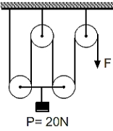 Rasmda tasvirlangan qurilma yordamida Jismni yuqoriga tekis ko`tarish uchun qanday kuch bilan ipni tortish kerak (N)? Ishqalanish kuchlarini hisobga olmang. Har blok og`irligi 2 N dan. | 6 | 5 | 12 | 24
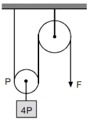 Og`irligi 4P bo`lgan jism ko`char blok yordamida ko`tarilmoqda. Har bir blok og`irligi P ga teng bo`lsa , qurilmaning FIK ni aniqlang? Blokdagi ishqalanish kuchlarini hisobga olmang. | 80 | 70 | 55 | 100
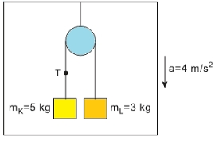 Lift pastga tezlanish bilan ko`tarilsa ipdagi taranglik kuchi nimaga teng bo`ladi? | 22.5 | 45 | 25 | 32.5
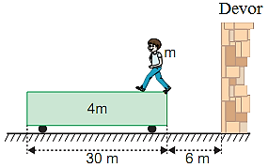 Bola dastlab devordan 6 m masofada turgan aravachaning bir uchida turibti. Bola aravachaning ikinchi uchiga o`tganda, devordan qanday masofaga uzoqlashgan bo`ladi? Aravacha va yer orasidagi ishqalanishni hisobga olmang. | 30 | 36 | 24 | 15
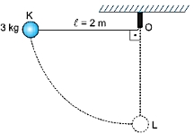 Ipga osilgan va massasi 3 kg bo`lgan sharcha ip osilgan nuqtagacha og`dirib qo`yib yuborildi, sharcha L nuqtadan o`tayotgan paytda ipning taranglik kuchini toping(N)? | 90 | 100 | 150 | 50
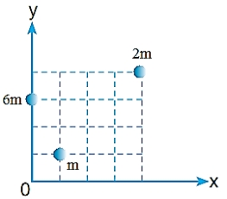 Rasmda tasvirlangan jismlar sistemasini massa markazini aniqlang? | (1;3) | (1;4) | (2;3) | (1;2)
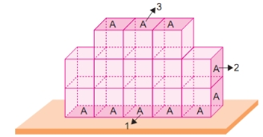 Rasmda tasvirlangan jism navbati bilan 1,2,3- tomonlari bilan taglikga qo`yildi. Jism shu uchala holatda hosil qiladigan bosimlar orasidagi to`g`ri munosabatni aniqlang. A-yuza | P2>P3>P1 | P2<P3<P1 | P3>P2>P | P2>P1>P3
Jismga ikkita o`q rasmda tasvirlangan yo`nalish bo`yicha kelib urilib unga tiqilib qolsa, ularning birgalikdagi tezligini toping(m/s)? | 0.5 | 1 | 1.5 | 2
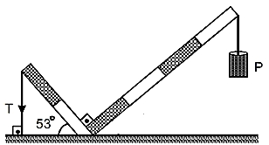 Har bir qismining og`irligi P ga teng bo`lgan richag rasmda ko`rsatilgan holda muozanatda turgan bo`lsa, ipning taranglik kuchini aniqlang . | 7P | 5P | 10P | 6P
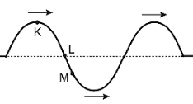 Rasmda x o`qi bo`ylab tarqalayotgan ko`ndalang to`lqin tasvirlangan. Qaysi nuqta katta tezlikda tebranmoqda? | L | K | M | K,L
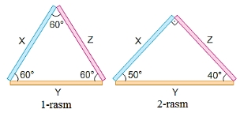 Uzunliklari bir xil bo`lgan X, Y, Z moddadan tayyorlangan sterjnlardan uchburchak yasaldi(1-rasm). Uchburchakni qizdirganda u kengaydi (2-rasm). Qaysi sterjnning chiziqli kengayish koeffitsienti katta? | Y | X | Z | hammasida bir xil
Bir xil uzunlikdagi iplarga osilgan birday zaryadlangan ikki sharcha bir-biridan biror α burchakka uzoqlashgan. Ularni kerosinga tushirilganda iplar orasidagi burchak o’zgarmasligi uchun sharlar materialining ρ zichligi qanday bo’lishi kerak? kerosinning zichligi 0,8 g/sm3, dielektrik singdiruvchanligi ε=2 ga teng (g/sm3). | 1,6. | 1,2. | 0,8. | 2,7.
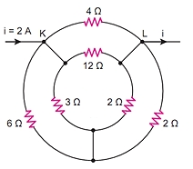 Elektr zanjirning K va L nuqtalari orasidagi kuchlanishni aniqlang(V)? | 3 | 2 | 4 | 6
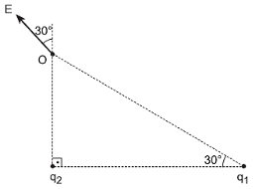 Rasmda q1va q2 zaryadlarning O nuqtada hosil qilgan natijaviy elektr maydon kuchlanganliklari tasvirlangan bo`lsa nisbatni aniqlang. | 4 | 0.25 | 2 | 0.5
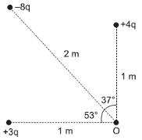 O nuqtadagi maydon kuchlanganli 60 N/c ga teng bo`lsa, shu nuqtadagi potensialni aniqlang (V)? | 60 | 30 | 120 | 40
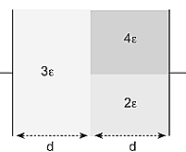 Plastinkalari orasida havo bo`lgan yassi kondensatorning plastinkalari oralig`iga rasmda ko`rsatilgandek dielektriklar bilan to`ldirilsa, uning sig`imi necha marta ortadi? ε=1 | 3 | 2 | 4 | 6
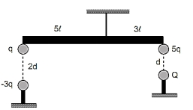 Uchlariga zaryadlar joylashtirilgan richag rasmda ko`rsatilgan holatda muozanatda turgan bo`lsa Q nimaga teng? | –q/4 | –q | –q/2 | q/4
Rasmda tasvirlangan metal jism zaryadlandi. Uning qaysi nuqtasida zaryad ko`proq to`planadi? | K nuqtasida | L nuqtasida | M nuqtasida | hamma nuqtasida bir xil
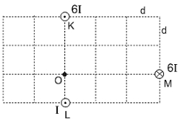 Rasmda tok o`tayotgan cheksiz uzun o`tkazgichlar tasvirlangan. M nuqtadagi o`tkazgichning O nuqtada hosil qilgan magnit maydon induksiyasi B ga teng bo`lsa, bu nuqtadagi natijaviy magnit maydon induksiyasini aniqlang.
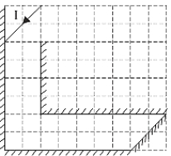 Rasmda ko`zgular orasiga tBushayotgan yorug`lik nuri tasvirlangan. Nur ko`zgular orasidan chiqib ketguncha ko`zgulardan necha marta qaytadi? | 15 | 13 | 14 | 20
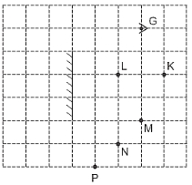 Rasmda tasvirlangan ko`zguga G nuqtadan qarasak qaysi nuqtalar bizga ko`rinmaydi? | K,P | N,P | K,L | P
Shtern tajribasida atomlarning o’rtacha tezligi 300 m/s va asbobning aylanish chastotasi 20 ayl/s bo’lsa, metall polosaning siljishini toping (mm). Katta silindrning radiusi 10 sm, kichik silindrning radiusini e’tiborga olmang. | ≈4,2. | ≈6,3. | ≈3,8. | ≈2,6.
Ipga osilgan jism garmonik tebranma harakat qilmoqda.Jism K nuqtadan M nuqtagacha bo`lgan masofani 6s da bosib o`tgan bo`lsa, jismning tebranish davrini toping? | 18 | 27 | 19 | 20
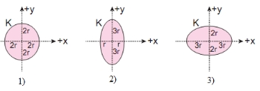 Qaysi rasmda uning avvalgi ko`rinishi to`g`ri tasvirlangan bo`lishi mumkin? | 1.3 | 1.2 | 3 | 1
Gorizontal o’qi atrofida aylana oladigan silindrga ip o’ralgan. Ipning uchiga yukcha ulanib, uning tushishiga imkoniyat yaratildi. Yukcha tekis tezlanuvchan harakat qilib 3 s vaqtda 1,5 m ga tushdi. Agar silindrning radiusi 4 cm bo’lsa, uning burchak tezlanishi aniqlansin (rad/s2). | 8.3 | 7.6 | 3.83 | 2.4
Bir jinsli tayoqchaning uchlariga ikkita qarama-qarshi yo’nalgan 40 N va 100 N kuchlar qo’yilgan. Tayoqcha 1:2 nisbatda ikkiga bo’luvchi, ko’ndalang kesimiga qo’yilgan cho’zuvchi kuchni niqlang (N). | 80 | 60 | 40 | 20
Tekis o’suvchi kuchning s=12 m yo’lni o’tishda bajargan ishi A hisoblansin (J). Yo’lning boshida F1=10 N, yo’lning oxirida esa F2=46 N. | 120 | 336 | 552 | 672
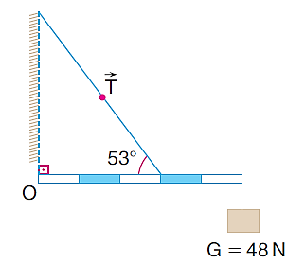 Rasmda bir jinsli vaznsiz sterjen muvozanatda turgan bo’lsa, ipning taranglik kuchini toping (N). (g=10 m/s2; sin530=0,8; | 100 | 150 | 90 | 76
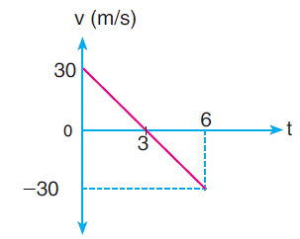 Grafikda yuqoriga tik otilgan jism tezligining vaqtga bog’liqlik grafigi berilgan. Jismning 4 s paytdagi yo’lining, ko’chishiga nisbati topilsin. Havoning qarshiligini hisobga olmang. g=10 m/s2. | 1.25 | 1.5 | 1.8 | 2.1
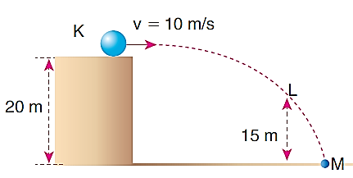 Ishqalanishsiz K sirtdan 10 m/s tezlik bilan otilgan sharchaning L nuqtadagi tezligini toping (m/s). | 14.1 | 16.4 | 20 | 12
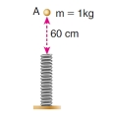 Rasmdagi 1 kg massali jism, bikrligi 200 N/m bo’lgan prujinaga A nuqtadan tushishi natijasida prujina necha cm ga deformatsiyalanadi? | 30 | 20 | 10 | 5
Havoning bosimi 720 mm Hg ga teng. Agar bosim 2·105 Pa ga yetsa, havo hajmining nisbiy o’zgarishi nimaga teng bo’ladi? | 0.52 | 0.44 | 0.23 | 0.96
Geliyning izobarik kengayishida gaz 300 J issiqlik olgan. Agar gazning bosimi 20 kPa bo’lsa, uning hajmi o’zgarishini (litr da) toping. | 6 | 10 | 3 | 2
Ikki atomli molekula oltita erkinlik darajasiga ega. Shulardan nechtasi aylanma harakatga tegishli? | 2 | 3 | 5 | 1
Glitserin kapillar nayda 20 mm balandlikka ko’tarildi. Agar nay kanalining diametri 1 mm bo’lsa, glitserinning sirt taranglik koeffitsiyentini aniqlang (mN/m). (ρ=1,26·103 kg/m3; g=10 m/s2). | 63 | 34 | 72 | 86
Qarshiligi R=3 Ω bo’lgan o’tkazgich uchlaridagi kuchlanishning t=20 s davomida U0=2 V dan U=4 V gacha bir tekis o’sishda o’tkazgichdan o’tgan zaryad miqdori aniqlansin (C). | 20 | 10 | 15 | 84
Ideal gazning absolyut harorati V2T=const qonuniyatga ko’ra 4 marta orttirilsa, uning bosimi qanday o’zgaradi? | 8 marta ortadi | 4 marta ortadi | 2 marta kamayadi | 4 marta kamayadi
Gazning hajmi 7 marta oshirilganda bosimi 10 marta kamayishi uchun uning absolyut temperaturasini necha % ga kamaytirish kerak? | 30 | 12 | 55 | 70
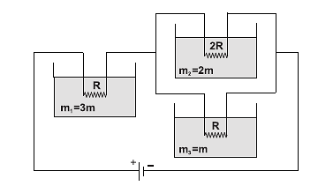 Quyidagi massalari farq qiluvchi suyuqliklarning 3 ta holati uchun temperatura o’zgarishi orasidagi munosabatni ko’rsating. | ∆T3>∆T1>∆T2 | ∆T2>∆T1>∆T3 | ∆T1<∆T3>∆T2 | ∆T3<∆T1<∆T2
Ko’ndalang kesim yuzasi 4 mm2 bo’lgan o’tkazgichdan 3 A tok o’tmoqda. Agar o’tkazgich materialining solishtirma qarshiligi 12·10-8 Ω·m bo’lsa, o’tkazgich ichidagi 1 ta elektronga ta’sir etuvchi kuchni toping (mN). | 14,4·10-18 | 14,4·10-21 | 14,4·10-19 | 14,4·10-16
Vodorod atomi 4-energetik sathdan 2-energetik sathga o’tganida λ1, 3-energetik sathdan 1-energetik sathga o’tganida λ2 to’lqin uzunlikdagi foton nurlatadi. Vodorod atomining stabil holati uchun bog’lanish energiyasi E ga teng bo’lsa, λ1- λ2 ayirmaning qiymatini toping. (h-Plank doimiysi; c-yorug’likning vakuumdagi tezligi).
10 cm radiusli va 1 kg massaga ega bo’lgan rolik (disk) dan ip o’tkazilib, uning ikki uchiga 6 kg va 4 kg massali yuklar osilib, erkin harakatlantirildi. Harakat davomida massasi katta jismning yuklanishi qanday bo’ladi? ( diskning inersiya momenti) | 0.8 | 0.6 | 0.4 | 0.2
Elektr yurituvchi kuchi 12 V bo’lgan kuchlanish manbai hosil qilishi mumkin bo’lgan eng katta tok kuchi 3 A. Agar manbaga 20 Ω qarshilik ulansa, zanjirdagi tok kuchi qanday bo’ladi (A)? | 0.5 | 2 | 6 | 7.5
Buyum yig’uvchi linza va uning fokusi orasida (d<F) joylashgan. Bunda qanday tasvir hosil bo’ladi? | mavhum, kattalashgan, to’g’ri | haqiqiy, kattalashgan, teskari | haqiqiy, kichiklashgan, teskari | mavhum, kichiklashgan, teskari
Chulg’amining qarshiligi 50 Ω bo’lhan elektr plitada harorati 00C bo’lgan 600 cm3 suv bor. Agar tarmoq kuchlanishi 200 V, plitaning FIK i 60% bo’lsa, hamma suvni qaynatib, to’liq bug’ga aylantirish uchun qancha vaqt sarflanadi (min)? (c=4200 J/kg·K; r=2,3 MJ/kg). | 57. | 72. | 96. | 34.
Radiuslari 5 cm va 15 cm bo’lgan ikkita shar bir xilda 20 nC gacha zaryadlangan. Agar sharchalar sim yordamida tutashtirilsa, undan qancha zaryad oqib o’tadi (nC)? | 10 | 5 | 14 | 80
Transformatorning birinchi cho’lg’amidagi tok kuchi 12 A, transformatorning quvvat koeffitsiyenti 0,7 va ikkinchi cho’lg’amdan olinayotgan quvvat 8,4 kW bo’lsa, birinchi cho’lg’amdagi kuchlanishni toping (kV). | 1 | 0.6 | 1.4 | 2.6
Manbadan amplitudasi 2 A ga teng bo’lgan monoxromatik to’lqin nurlatilmoqda. To’lqinlar maxsus qurilma yordamida 2 ga ajratiladi va bitta nuqtada qayta yig’iladi. Bunda 2 ta to’lqin dastasining fazalari farqi 2π/3 rad ga teng bo’ldi. Yig’ilishdagi natijaviy amplitudani toping. | 2A | 2,8A | A | 0
Quyoshli kunda fontan yonidan o’tib borayotgan bola qaysi fizik hodisani kuzatishi mumkin? | dispersiya | difraksiya | interferensiya | qutblanish
Atom yadrosida 11 ta proton va 13 ta neytron bor bo’lsa, shu neytral atomning elektron qobig’ida nechta elektron bor? | 11 | 13 | 2 | 24
Jism qonun bo’yicha o’qi bo’ylab tebranmoqda. Tezlanishning amplitudasi qanday (m/s2)? | 1.6 | 0.4 | 0.8 | 0.2
Zanjirga ta bir xil qarshiliklar parallel ulangan edi. Agar ular ketma-ket ulansa, zanjirning umumiy qarshiligi qanday o’zgaradi? | -marta ortadi | -marta ortadi | o’zgarmaydi | -marta kamayadi
Jismning tezligi yorug’lik tezligiga yaqin bo’lsa, uning zichligi tinchlikdagi zichligiga nisbatan qanday o’zgaradi? | ortadi. | o’zgarmaydi. | kamayadi. | davriy ravishda o’zgaradi.
Gorizontga burchak ostida otilgan jismning o’z harakati davomidagi eng kichik tezligi 20 m/s va 80 m masofa bosib o’tdi. Jism qanday burchak ostida otilgan? | 45 C | 30 C | 60 C | 15 C
Jism 80 m balandlikdan 15 m/s tezlik bilan gorizontal otilgan jism ma`lum vaqtdan keyin yerga tushdi. Jismning ko`chishdagi o`rtacha tezligini toping (m/s)? Havoning qarshilik kuchini hisobga olmang. g =10m/s2 | 25 | 20 | 15 | 10
Tog`ri tasdiqni ko`rsating? 1) Yer markaziga yaqinlashgan sari erkin tushish tezlanishi ortadi, 2) Yer markaziga yaqinlashgan sari erkin tushish tezlanishi kamayadi. 3) Idishdagi teshikdan suv oqib tushmoqda, agar atmosfera bosimi ortsa oqib tushish vaqti o`zgarmaydi. 4) Zargar o`z tillasini pallali tarozida yerning qutbida sotsa ko`proq foyda ko`radi. | 1;3 | 1;4 | 2;3 | 3;4
Elastik prujinaga osilgan yukning tebranish amplitudasi 5 sm bo`lib u 2 s davr bilan tebranmoqda, yukning bir to`la tebranish davri davomidagi o`rtacha tezligini toping (sm/s)? | 10 | 2.5 | 5 | 1.25
m massali jism prujinaga osilganda uning uzunligi 3sm ga teng bo`ldi, agar bu yukka yana 300 gr massali qo`shimcha yuk osilsa prujinaning uzunligi 4 sm bo`lsa, prujinaning bikrligini toping(N/m)? | 300 | 400 | 100 | 600
Prujina teng ikki bo`lakka bo`linib har bir bo`lak parallel ulansa hosil bo`lgan prujinalarning bikrligi dastlabki prujina bikrligidan necha marta katta bo`ladi? | 4 | 2 | 8 | 3
Blok tros yordamida shiftga mahkamlangan. Blokdan o’tkazilgan ipning uchlariga 2 va 3 kg li yuklar ilingan. Trosdagi taranglik kuchini (N) toping? g =10 m/s2 | 48 | 24 | 36 | 20
Gorizontga nisbatan 450 burchak ostida 10 m/s tezlik bilan otilgan jism 8 m naridagi vertikal devorga mutloq elastik urilib qaytdi va yerga tushdi. Jism otilish nuqtasidan qanday masofada tushadi (m)? | 6 | 4 | 8 | 2
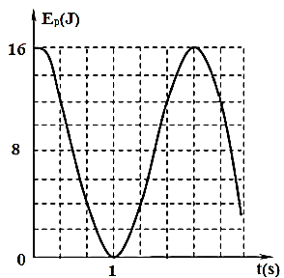 Matematik mayatnik potensial energiyasining vaqtga bog`lanish grafigidan foydalanib, 1s vaqt momentida mayatnikning kinetik energiyasini toping(J)? | 16 | 8 | 4 | 0
Yer sirtidan 0,5R balandlikdagi va chuqurlikdagi erkin tushish tezlanishlari nisbatini toping? R-yer radiusi. | 8;9 | 1 | 4;9 | 1;2
3 kg massali jism yer sirtidan gorizontga 600 burchak ostida 8 m/s tezlik bilan otildi. Jism trayektoriyasining eng yuqori nuqtasidagi kinetik energiyasi nimaga teng (J) ? | 24 | 48 |  | 50
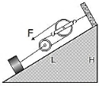 Qiya tekislikning balandligi H=1 m, Uzunligi L=3 m. Massasi 30 kg bo`lgan brusokni qanday kuch (N) yordamida ushlab turish mumkin. Ishqalanishni hisobga olmang. | 50 | 30 | 20 | 10
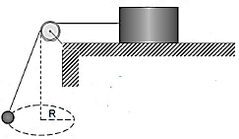 Massasi 1,5 kg bo`lgan sharcha va M massasli brusok rasmdagidek ipning uchlariga biriktirilgan. Sharcha gorizontal tekislikda 2 m/s tezlik bilan aylanganda, brusok tinch turishi uchun uning massasi eng kamida qanday (kg) bo`lishi kerak? Brusok va tekislik orasidagi ishqalanish koeffitsiyenti µ=0,5 , R=30 sm | 5 | 7 | 6 | 3
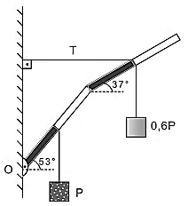 O`g`irligi 2P bo`lgan richakga 0,6P va P og`irlikdagi jismlar rasmdagidek osilgan bo`lsa ipning taranglik kuchini toping? Richakning xar bir qismining uzunligi 5d ga teng. | 2P | 4P | 6P | 8P
Tashqi kuchlar gaz ustida 700 J ish bajarganda gaz tashqi muhitga 400 J issiqlik berdi. Bunda gaz ichki energiyasi qanday o‘zgaradi (J)? | 300 J ga ortadi | 1,1 kJ ga ortadi | 1,1 kJ ga kamayadi | 300 J ga kamayad
So’ruvchi nasos silindrining hajmi balon hajmidan necha marta kichik bo’lganida, ikkinchi sikldan so’ng ballondagi bosim 1,44 marta kamayadi? | 5 | 12 | 7.2 | 1.2
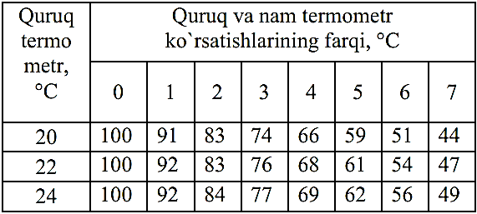 Avgust psixrometri (havoning nisbiy namligini o`lchash uchun ishlatiladigan asbob) berilgan. Undagi quruq termometr t=22°C ni, nam termometr esa t=15°C ni ko`rsatmoqda. Havoning nisbiy namligini (%) quyida keltirilgan Psixrometrik jadval yordamida aniqlang. | 47 | 92 | 66 | 51
Bir idishda 2 mol geliy va 4 mol azot gazlari bor. Aralashmaning izaxorik jarayon uchun molyar issiqlik sig`imi (J/K·mol) qanchaga teng? | 18 | 20 | 30 | 25
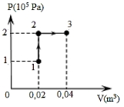 Rasmda ideal gazning 1→2→3 o`tishi tasvirlangan. Bunda gaz qanday ish bajaradi(kJ)? | 4 | 1 | 0 | 2
Ichi bo`sh yupqa devorli metal shar ichiga +q nuqtaviy zaryad kiritildi, shar tashqarisidagi umumiy zaryaq kattaligini aniqlang? | +q | 0 | −q | aniqlab bo`lmaydi
Neon atomining yadro zaryadini aniqlang (C). Elektron zaryadi e=−1,6∙10-19 C | 1,6∙10-18 C | −1,6∙10-15 C | −3,2∙10-18 C | −1,6∙10-18 C
Qarshiliklari 360Ω va 240 Ω bo’lgan lampochkalar tok manbaiga parallel ulangan. Ulardan ajralayotgan quvvatlar nisbatini aniqlang ? | 0.67 | 0.5 | 1.5 | 1
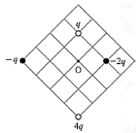 To’rtta nuqtaviy zaryadlar rasmdagidek bir tekislikda joylashtirilgan bo`lsa, O nuqtadagi elektr maydon kuchlanganligining yo`nalishini aniqlang? | → | ↑ | ↓ | ←
Rasmda o`tkazgichlarning o`lchamlari berilgan va ular bir xil moddadan tayyorlangan bo`lsa R2/R1 nisbatni toping? | 16 | 4 | 10 | 9
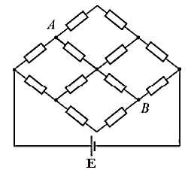 EYuK E= 30 V bo`lgan tok manbaiga bir-xil qarshilikli o`tkazgichlar rasmdagidek ulangan, ideal voltmeter A va B nuqtalarga ulansa qanday kuchlanishni ko`rsatadi (V)? Manbani ichki qarshiligi yo’q. | 10 | 20 | 15 | 30
Zaryadlangan kondensator manbadan uzib induktivlik g`altagiga ulandi, qancha vaqt o`tgach kondensator energiyasi g`altak energiyasiga tenglashadi?
Rasmda to`g`ri parallel toklar tasvirlangan, agar I1>I2 bo`lsa. Toklar o`rtasida joylashgan A nuqtadagi magnit maydon induksiyasining yo`nalishini aniqlang? | ↑ | ↓ | → | ←
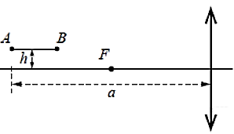 Uzunligi 10 sm bo`lgan AB tayoqcha yiguvchi linzaning optik o`qiga parallel bo`lib, undan h=15 sm masofada joylashgan. Uning A uchi linzadan 40 sm masofada joylashgan bo`lsa, tayoqchaning tasviri uzunligi qanday bo`ladi (sm)? Linzaning fokus masofasi F=20 sm. | 25 | 15 | 20 | 10
Yorug`lik kuchi 25 va 16 Kd ikkita lampa bir-biridan 18 sm masofada turibti. Ular orasida joylashgan fotometrik ekranning yoritilganligi bir-xil bo`lishi uchun, ekran birinchi lampadan qanday masofada qo`yilishi kerak (sm)? | 10 | 8 | 9 | 12
Energiyasi 3eV bo`lgan fotonning impulsini aniqlang (kg∙m/s)? | 1,6∙10-27 | 3,2∙10-27 | 1∙10-27 | 0
yadro parchalanishining noma`lum mahsulini toping? | elektron | pozitron | neytron | proton
Harakati tenglama bilan berilgan nuqtaning trayektoriya tenglamasini ko’rsating.
Qarshiligi R=20 Ω bo’lgan o’tkazgichdagi tok kuchi ∆t=2 s vaqt davomida chiziqli qonunga binoan I0=0 dan Imax=6 A gacha o’sadi. Bu o’tkazgichda birinchi va ikkinchi sekundlarda ajralgan Q1 va Q2 issiqlik miqdorlarining nisbati Q2/Q1 aniqlansin. | 7 | 2 | 5 | 12
EYuK ε=6 V bo’lgan o’zgarmas tok manbai zanjiriga R=80 Ω qarshilikli rezistor ulangan. Ko’ndalang kesimining yuzasi S=2 mm2 bo’lgan tutashtiruvchi simlardagi tok zichligini toping (A/m2). Tok manbaining va tutashtiruvchi simlarning qarshiliklari hisobga olinmasin. | 3,75·104. | 3,75·103. | 3,75·105. | 3,75·106.
m1=25 g massali kislorod va m2=75 g massali azot aralashmasining molyar massasi M topilsin (g/mol). M1=32 g/mol; M2=28 g/mol. | ≈29. | ≈34. | ≈52. | ≈60.
Sirtining yuzi 2,0 m2 bo’lgan ko’lmak suv 273 K temperaturada 2 mm qalinlikdagi muz bilan qoplangan. Bunda atrof-muhitga qancha issiqlik ajralgan (MJ) ? λ=3,3·105 J/kg; ρ=0,9·103 kg/m3. | ≈1,2. | ≈0,8. | ≈1,8. | ≈2,6.
Vertikal o’q atrofida ω burchak tezlik bilan aylanma harakatlanayotgan sterjenga ip orqali bog’langan 2m va m massali yuklarning ipdagi taranglik kuchlari nisbatini toping. Ishqalanishni hisobga olmang. | 1 | 2 | 0.7 | 1.5
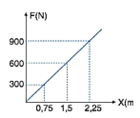 Quyidagi grafikdan foydalanib 0,6 m ga deformatsiyalanganda prujina qanday potensial energiyaga ega bo’ladi (J)? | 72 | 40 | 36 | 25
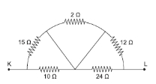 K va L nuqtalar orasidagi umumiy qarshilikni toping (Ω). | 14 | 12 | 10 | 6
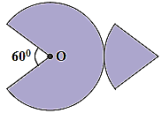 Koordinata o’qlariga ikki jism joylashtirilgan. x=2 m nuqtada 4 kg, y=2,5 m nuqtaga 4 kg. Sistema og’irlik markazining (x0;y0) koordinatalari (m) topilsin. | R/3 | R/2 | R/4 | R/6

